流程脑图
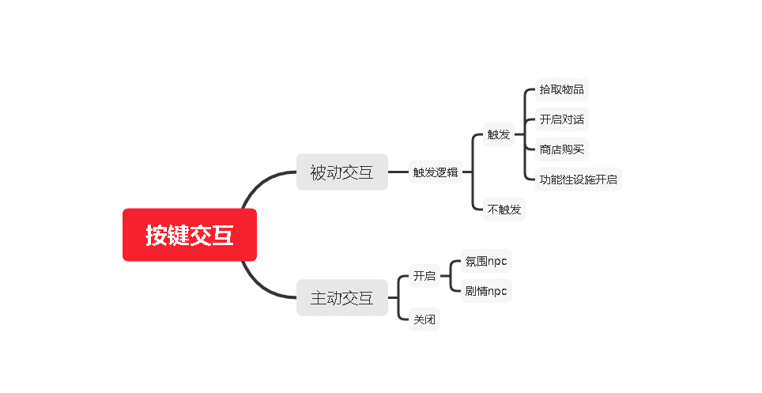

基础功能
 | 交互功能

1、 | 设计目的
2、 | 名词解释
 |  | 交互对象：拥有交互功能的NPC，场景件等相关系统
 |  | 触发盒：设置在交互对象上，触发盒逻辑及详见触发盒文档
3、 | 交互操作逻辑
 | 3.1 | 交互键
 |  | 被动交互按键为“F”键 |  |  |  |  |  | 被动条件详细见3.2.1触发逻辑
 |  | 主动按键为“TAB” |  |  |  |  |  | 主动条件详细见3.2.2触发逻辑
 |  |  | 手机操作为点击对应按钮
 | 3.2 | 触发逻辑
 |  | 3.2.1 | F键
 |  |  | 当角色触发盒条件时，自动弹出交互键“F”提示
 |  |  |  | 当角色不满足触发盒条件时，隐藏交互键
 |  | 3.2.2 | TAB键
 |  |  | 3.2.2.1 | 角色不满足任何触发盒条件时，点击TAB键
 |  |  |  |  | 读取身份表相关交互功能配置
 |  |  | 3.2.2.2 | 角色满足触发盒条件时，点击TAB键
 |  |  |  |  | 读取物种表交互功能配置
 |  |  | 3.2.2.3 | 当触发盒条件中有任务时，点击TAB键
 |  |  |  |  | 读取任务表交互功能配置
 |  | 3.3.4 | 非战及战斗中，对应触发不同的交互内容
 |  | 3.3.5 | QTE相关逻辑
 |  | 3.3.3 | 边界
 |  |  | F键及TAB键：当角色满足多个交互对象触发范围时，以距离判断，优先触发近的交互逻辑
 |  |  |  | 当距离相等时，距离角色右手方位近的优先触发
 |  |  | F键：当角色满足触发盒条件，但交互对象不在角色面向180°时，隐藏交互按钮
 |  |  | F键：当角色满足触发盒条件，显示交互按钮时，角色进入跳跃、攻击、开启主动交互时，隐藏交互按钮
 |  |  |  | 此边界可扩展 |  |  |  |  |  | 无交互键
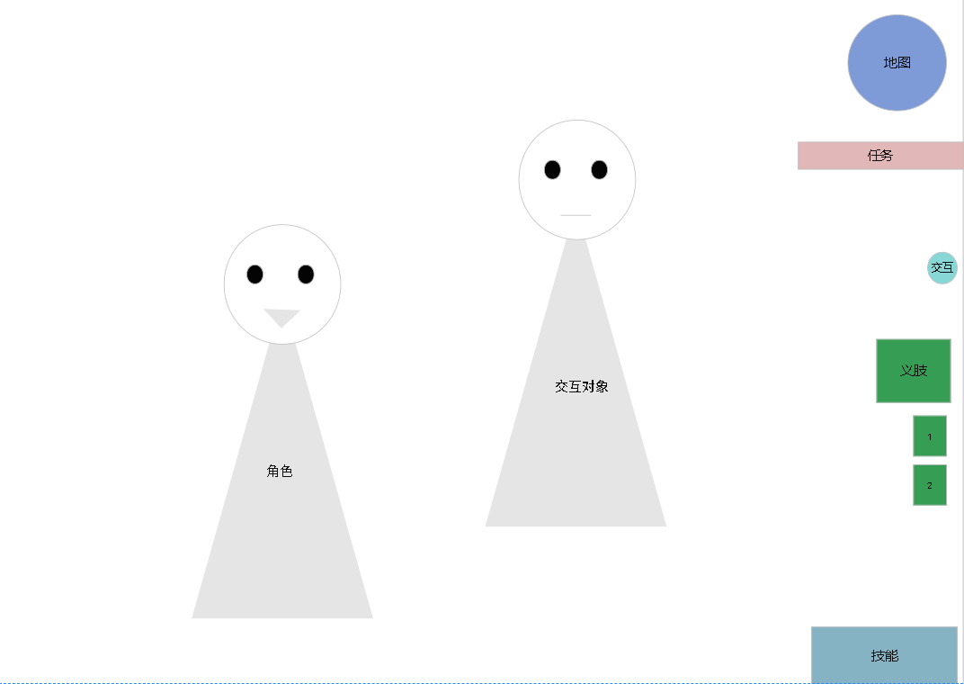
 |  |  | TAB键：当角色以开启交互盘的状态满足触发盒条件时，交互盘显示开启时配置内容，
 |  |  |  | 关闭交互盘后再次点击“TAB”键，执行满足触发盒条件逻辑
4、 | 交互键表现
 |  | 4.1 | F键
 |  |  | 4.1.1 | 不满足触发逻辑时，如有图-无交互键
 |  |  | 4.1.2 | 满足触发逻辑后
 |  |  |  | 4.1.2.1 | 如右图有交互键
 |  |  |  |  | 交互键位于主UI的固定位置
 |  |  |  | 4.1.2.2 | PC端的交互提示组成是“按键指示图标+功能图标+文本内容” |  |  |  |  |  | 1

 |  |  |  |  | 手机端的交互提示是“箭头图标+功能图标+文本内容”

 |  |  |  |  |  | 按键指示图标

 |  |  |  |  |  | 功能图标，为配置项
 |  |  |  |  |  |  | 配置NPC表内
 |  |  |  |  |  | 文本内容，为配置项
 |  |  |  |  |  |  | 配置NPC表内
 |  |  | 4.1.3 | 点击交互
 |  |  |  | 4.1.3.1 | 点击交互键，执行交互键对应功能 |  |  |  |  | PC有交互键 |  |  | 手机有交互键
 |  |  |  |  |  | 列举如下
 |  |  |  |  |  | 界面开启：如开启商店配置对应NPC或场景件
 |  |  |  |  |  | 与场景件交互：配置在场景件，如坐在沙发上，破坏指定墙壁
 |  |  |  |  |  | 触发区域事件：配置在场景区域内，如进入副本
 |  |  |  |  |  | 拾取：配置在掉落物模型 |  |  | 看竞品
 |  |  |  | 4.1.3.2 | 点击F键
 |  |  |  |  | 条目有特效标识，如下图

 |  | 4.2 | TAB键
 |  |  | 4.2.1 | 呼出交互盘
 |  |  |  | 4.2.1.1 | PC按下“TAB”键，弹出交互盘，见右图，PC交互盘
 |  |  |  |  | 手机按下交互按钮，弹出交互盘，见右图，手机交互盘
 |  |  |  | 4.2.1.2 | 动作盘位于主UI的固定位置，见右图交互盘
 |  |  |  | 4.2.1.3 | 开启交互盘时，默认为没有选中任何交互模块
 |  |  | 4.2.2 | 交互盘内容
 |  |  |  | 4.2.2.1 | 交互盘UE
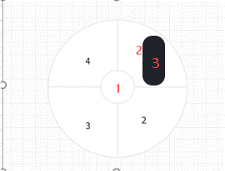
 |  |  |  |  |  |  |  |  |  | PC端交互盘界面 |  | 手机端交互盘界面
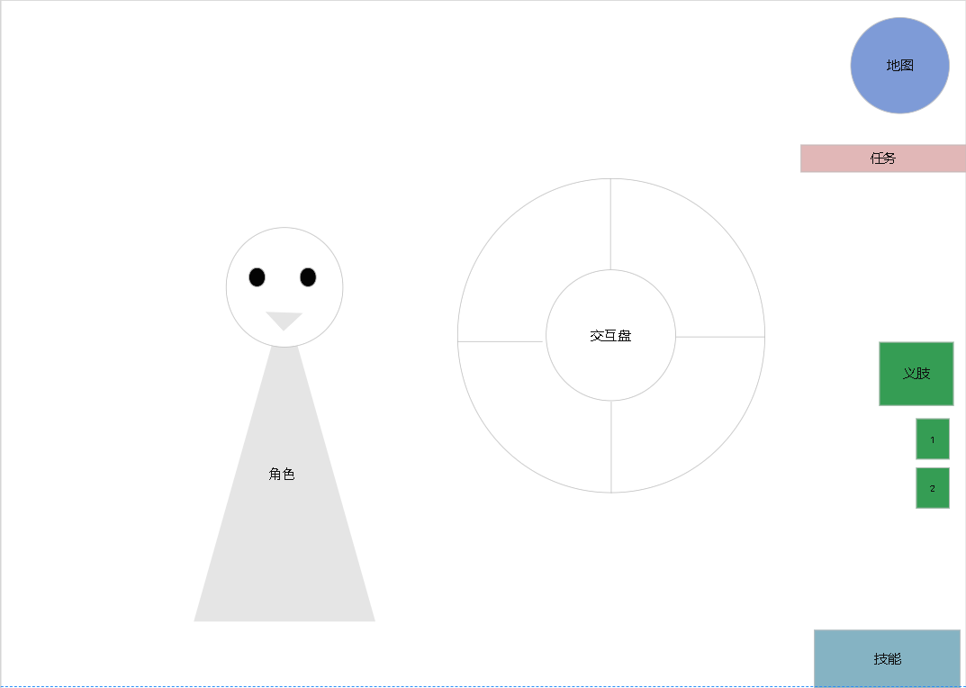
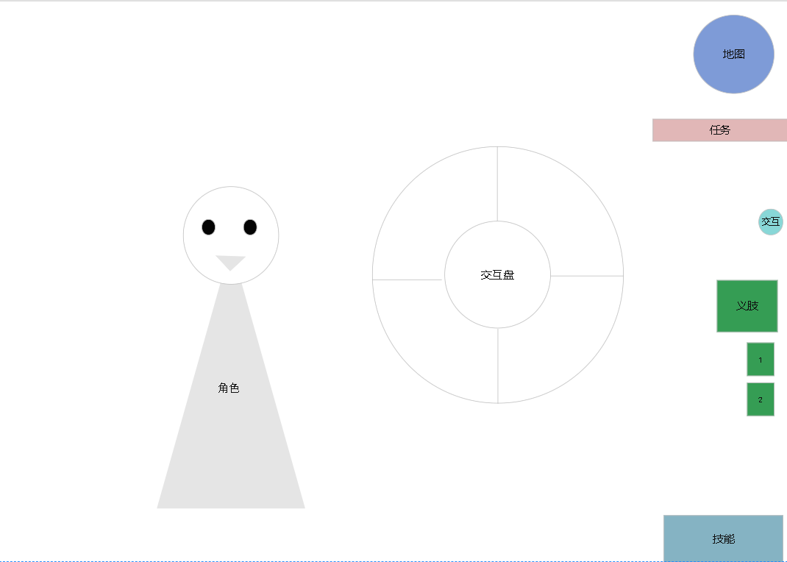

 |  |  |  |  |  | ①为选中交互功能文本描述，读取按键表
 |  |  |  |  |  |  | PC端依靠鼠标滑动方向来选取交互功能，选中时有特效表现
 |  |  |  |  |  |  | 手机端依靠手指滑动来选取交互功能，根据滑动方向判断选取按钮，选中时有特效表现
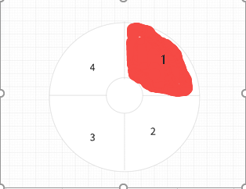

 |  |  |  |  |  | ②交互功能模块，交互盘有4个模块组成
 |  |  |  |  |  |  | PC端选中后点击鼠标左键，执行配置逻辑
 |  |  |  |  |  |  | 手机端选中后手指离开屏幕，执行配置逻辑
 |  |  |  |  |  |  | //按钮数量可扩展，当前阶段为4个
 |  |  |  |  |  | ③交互功能图标，读取按键表配置
 |  |  |  | 4.2.2.2 | 按钮功能排序
 |  |  |  |  |  | UE按键按顺时针，由1开始依次到4，见下图
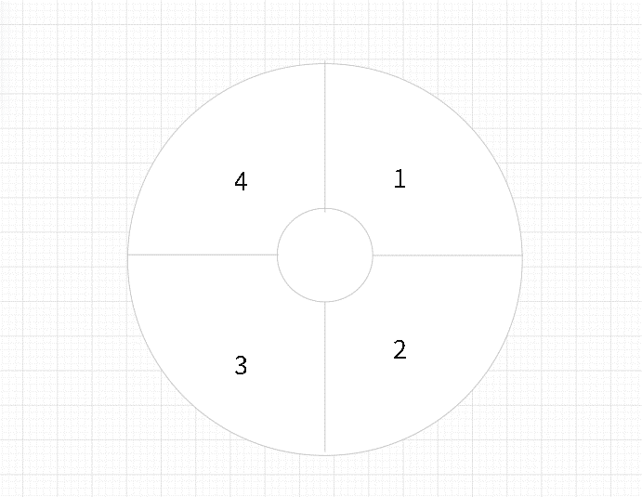

 |  |  |  |  |  | 按键功能按配置顺序，依次对应按钮顺序
 |  |  |  | 4.2.2.3 | 按键特殊表现
 |  |  |  |  |  | 当触发盒条件中有任务时
 |  |  |  |  |  |  | 与任务流程相关功能，有特效标识，表现如下
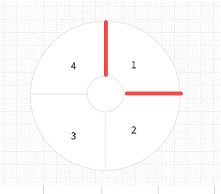

 |  |  | 4.2.6 | 关闭交互盘
 |  |  |  | 4.2.5.1 | PC交互盘开启时，再次点击“TAB”键或点击鼠标右键，关闭交互盘
 |  |  |  |  | 选择交互内容后，关闭交互盘
 |  |  |  | 4.2.5.2 | 手机交互盘开启时，再次点击交互盘按钮或者点击空白处，关闭交互盘
 |  |  |  |  | 选择交互内容后，关闭交互盘
5、 | 交互功能
 |  | 5.1 | 交互功能详见“交互功能”文档，以下为对项目内功能的整理描述
 |  | 5.2 | F键
 |  |  | 5.1.1 | 按“F”键后通常有购买、拾取、使用设施、环境交互四种功能。
 |  |  |  |  | 目前奥德赛项目中只有两种
 |  |  |  |  | 拾取： | 拾取武器、拾取钱币
 |  |  |  |  | 使用设施： | 开启购买义肢的商店

 |  | 5.2 | TAB键
 |  |  | 5.2.1 | TAB键互分为与剧情NPC的交互和与氛围NPC的交互
 |  |  |  | 5.2.1.1 | 与剧情NPC的交互通过脚本来展现演出
 |  |  |  |  |  | 比如威慑、给予、对话
 |  |  |  | 5.2.1.2 | 与氛围NPC的交互根据玩家所做的动作下响应刺激源，做出不同行为

